Sheet1
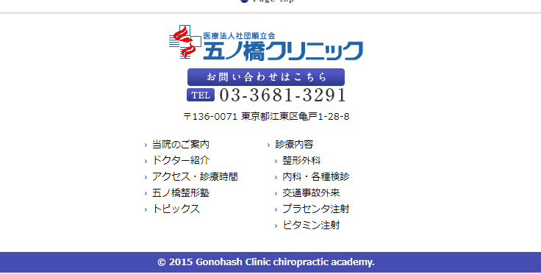
Item | Text |  |  | Hình ảnh |  | Color |  | Responsive (Test trên PC)
Check xem đủ item so với PSD chưa | Font size, text bold, text normal | Input text dài xem có vỡ layout không? | Confirm xử lí text trên một dòng | Khớp với hình ảnh trong psd chưa? | Input hình ảnh lớn nhỏ xem có bị vỡ không? | Xem color của item, font, background đã khớp chưa? | Zoom lên có bị vỡ không? | PC => Co giãn từ 1025 trở lên có bị vỡ không | SP => Co giãn từ 320-> 1024 có bị vỡ không
OK | NOK | NOK | chưa rõ yêu cầu | OK | OK | OK | OK | OK | OK

Bug PC
 | Bg full 2 bên ở PC, hiện tại chưa full

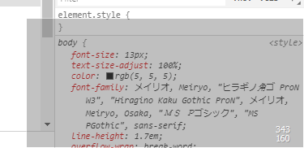

 | Dùng table, không dùng image |  |  |  | Title ở PSD đang để text, hiện tại mình đang để ảnh (cái này có thể không có font chính xác như Psd)

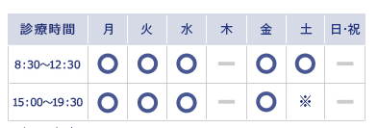

 | Khung bị hở so với title

 | Footer vỡ layout, số đt ở logo dư

 | Footer có cả khung màu xám ở 2 bên, hiện tại chỉ có ở Top

 | ảnh chưa căn thẳng lề 2 bên so với khung title

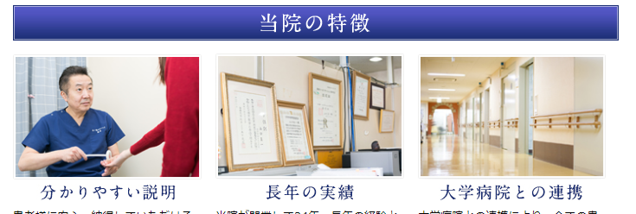

 | logo ở header đang thừa số đt |  |  |  | title chưa căn giữa so với top và bottom |  | input text dàị bị vỡ layout

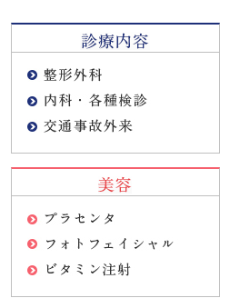
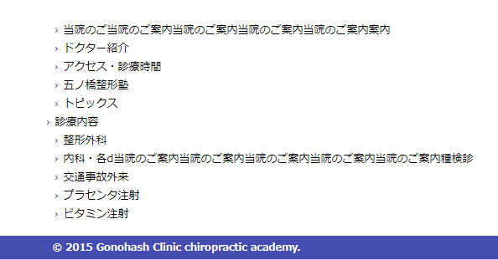

 | bg hở bottom

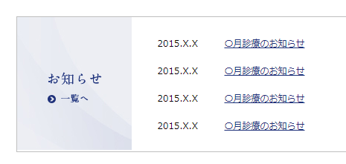

Bug SP | Image bị sát với text, text căn trái, hiện tại đang căn giữa |  |  |  |  |  | Bg đang dùng ảnh ở PC nhưng ở SP 768 đang để bg màu

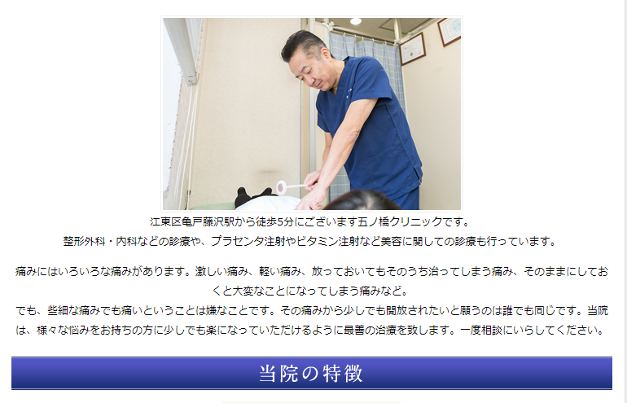

 |  |  |  |  |  |  | List menu đang lệch so với logo

